Sheet1
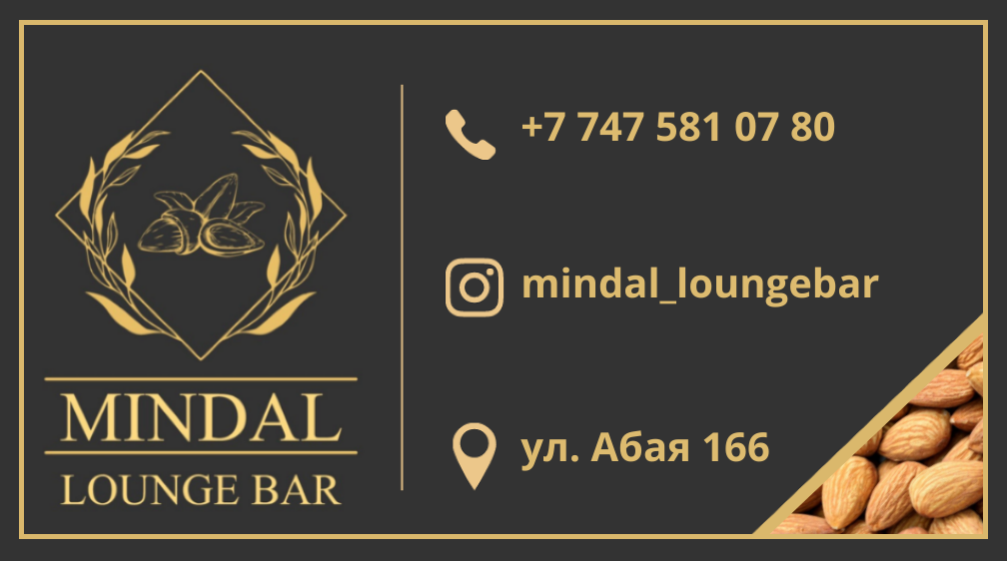
Приглашение
на Новогодний Корпоратив
 | Lounge Bar "Миндаль"
 |  | 24.12.2022

